Sheet1
环间距
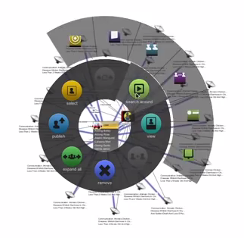

第一层环的最小半径
第一层环的最大弧度

右键菜单按钮的最小宽度
从第二层起按钮宽度不变？
从第二层起按钮过少时，填充父元素的弧度

超过弧度则按照最小宽度

每层环的所有按钮所占的弧度和不能超过默认层弧度（360度）
决定第一层环的半径，需要遍历所有层
第一层环是否要填满
第一层环是否均分，还是紧凑？

第一层环按钮可能不多，第二层有可能按钮很多
自定义右键菜单按钮

右键菜单展示时是否调整节点或链接的位置

战法模型添加图片属性

商量颜色设定

垂直多级菜单？

Sheet2
菜单数据

image
text
execute

初始化按钮外观
主体+父元素标识
图片+文本
执行方法触发设置

按钮自带收起和展开功能

按数据层级递归循环

确定根层内环半径
初始化菜单按钮组成部分
确定按钮父子关系
确定按钮所属层级

确定根层外环半径

根据根层总最大弧度
确定根层按钮宽高

根据初始角位置
确定根层按钮外观

找到父元素中线角度
根据层级间距
确定子元素集合的中间弧度
OR 确定子元素集合的起始弧度

递归循环遍历所有元素，确定图形外观

制作动画效果

